会場案内
会場全体図

<<山梨県小瀬スポーツ公園>>
第２駐車場入口
第１駐車場入口

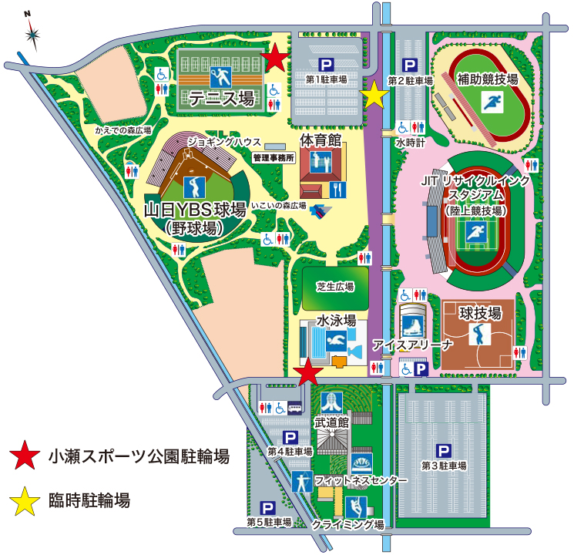

大会会場入口

第１駐車場
471台

第２駐車場
264台

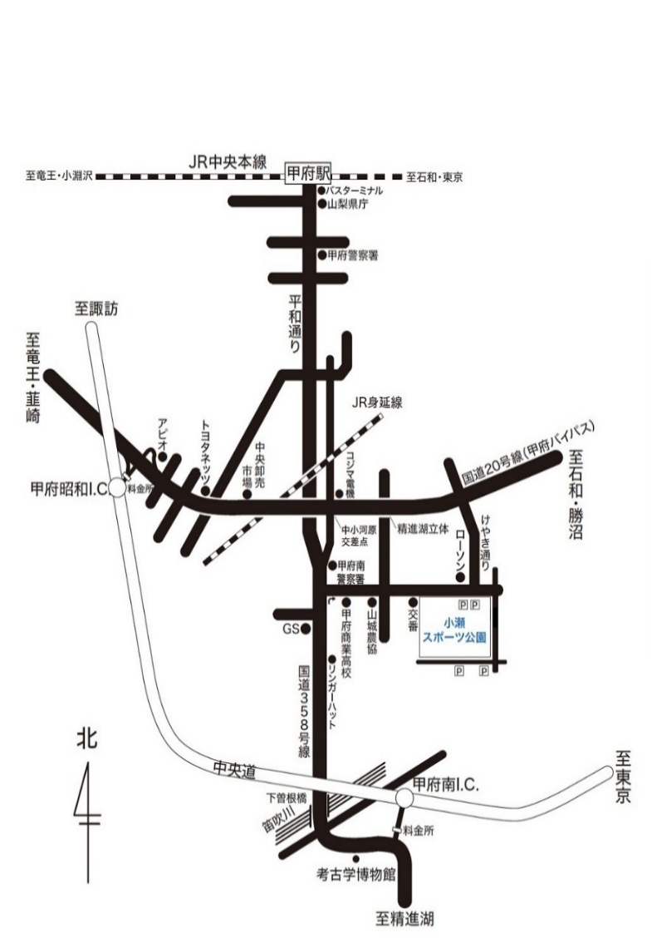

第３駐車場
840台

小瀬スポーツ公園体育館
〒400-0836 山梨県甲府市小瀬町８４０
TEL（055）243-3112

 | hunnki

注意事項
・ 体育館の開場は、８時30分です。
・ 駐車場の開門は、７時30分です。早すぎる来場はご遠慮ください。
※ 路上駐車は禁止です。また、道路を横断する際は、十分にお気をつけください。

組合せ資料
第１５回 春季関東レディースクラブ対抗バドミントン大会
参加申込チーム
組合せ資料
組合せ資料
組合せ資料
組合せ資料
組合せ資料
※フリガナを記入してください |  |  |  | 令和 ８年 月 日

都県名 | １ 位 | ２ 位 | ３ 位 | ４ 位
東京 |  |  |  |  | ←フリガナ欄

茨城 |  |  |  |  | ←フリガナ欄

千葉 |  |  |  |  | ←フリガナ欄

神奈川 |  |  |  |  | ←フリガナ欄

埼玉 |  |  |  |  | ←フリガナ欄

栃木 |  |  |  |  | ←フリガナ欄

群馬 |  |  |  |  | ←フリガナ欄

山梨 |  |  |  |  | ←フリガナ欄

